Лист1
 |  |  | наш сайт: | http://www.atletika24.ru/
 |  |  | Минимальная сумма оптового заказа: 20 тыс. руб.
 |  |  | ИТОГО | 0р.
ИЗОБРАЖЕНИЕ | НАИМЕНОВАНИЕ | ОПТ | НАЛИЧИЕ | ЗАКАЗ | СУММА
УНИВЕРСАЛЬНЫЕ ЭСПАНДЕРЫ
Набор трубчатых эспандеров Atletika24 – это универсальный тренажер для реабилитации и тренировки. Набор поставляется с манжетами для ног, ручками, дверным фиксатором и 4,5 или 6 латексными трубками с карабинами. С таким тренажером можно выполнять упражнения на все группы мышц. За счет использования натурального латекса, трубки имеют плавное натяжение и высокий запас прочности. Длина каждой трубки - 120 см.
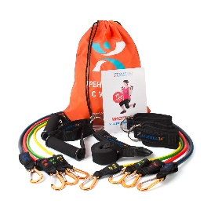 | Набор трубчатых эспандеров "Начальный" (4 латексные трубки, 2 ручки, 2 манжеты для ног, дверной фиксатор, сумка для хранения) | 1,700р. | Много |  | 0р.
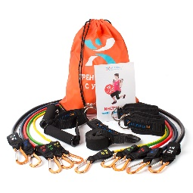 | Набор трубчатых эспандеров "Стандартный" (5 латексных трубок, 2 ручки, 2 манжеты для ног, дверной фиксатор, сумка для хранения) | 2,150р. | Много |  | 0р.
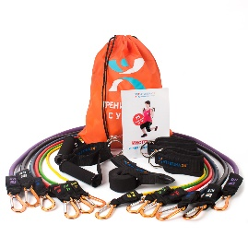 | Набор трубчатых эспандеров "Максимальный" (6 латексных трубок, 2 ручки, 2 манжеты для ног, дверной фиксатор, сумка для хранения) | 2,700р. | Поступление 5-7.06 |  | 0р.
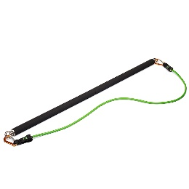 | Разборный гриф для эспандера | 1,650р. | Много |  | 0р.
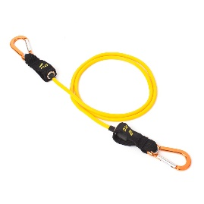 | Желтая латексная трубка с карабинами и противоразрывным кордом (120 см; нагрузка 2 кг) | 250р. | Много |  | 0р.
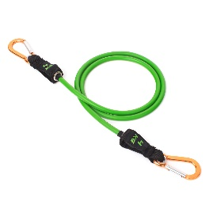 | Зеленая латексная трубка с карабинами и противоразрывным кордом (120 см; нагрузка 4 кг) | 290р. | Много |  | 0р.
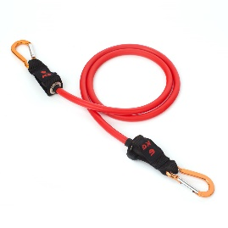 | Красная латексная трубка с карабинами и противоразрывным кордом (120 см; нагрузка 6 кг) | 320р. | Много |  | 0р.
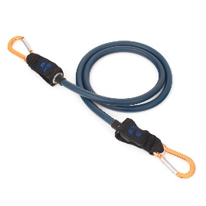 | Синяя латексная трубка с карабинами и противоразрывным кордом (120 см; нагрузка 9 кг) | 390р. | Много |  | 0р.
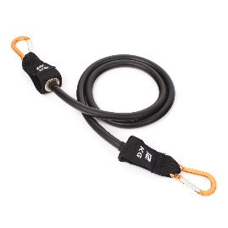 | Черная латексная трубка с карабинами и противоразрывным кордом (120 см; нагрузка 12 кг) | 520р. | Много |  | 0р.
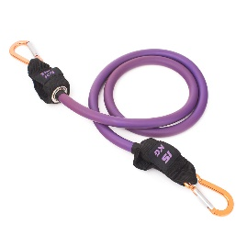 | Фиолетовая латексная трубка с карабинами и противоразрывным кордом (120 см; нагрузка 15 кг) | 750р. | Много |  | 0р.
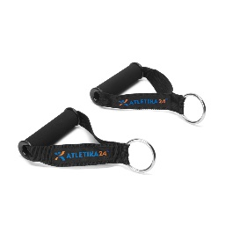 | Ручки для крепления эспандеров за карабины (пара) | 268р. | Много |  | 0р.
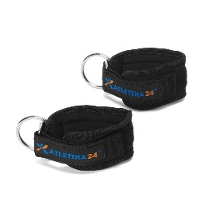 | Манжеты для крепления эспандеров за карабины (пара) | 268р. | Много |  | 0р.
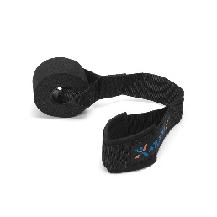 | Дверной фиксатор для эспандера | 150р. | Много |  | 0р.
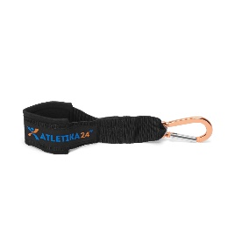 | Настенный фиксатор для эспандера | 150р. | Много |  | 0р.
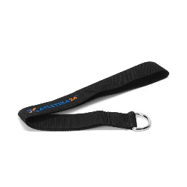 | Лямка-фиксатор для эспандера | 150р. | Много |  | 0р.
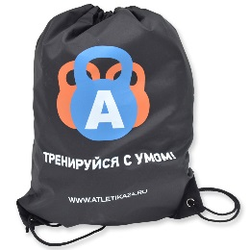 | Сумка-рюкзак Atletika24 | 182р. | Много |  | 0р.
ЭСПАНДЕР-КРОССОВЕР |  |  |  |  | 0р.
Эспандер-кроссовер создан как компактная и дешевая альтернатива громоздким блочным тренажерам типа "кроссовер". С ним вы сможете выполнять упражнения практически на все группы мышц как дома так и на улице. Набор состоит из нескольких парных латексных кордов в защитном тканевом рукаве, комплекта манжет, ручек, лямок-фиксаторов. Все это помещается в удобную сумку на затяжках. |  |  |  |  | 0р.
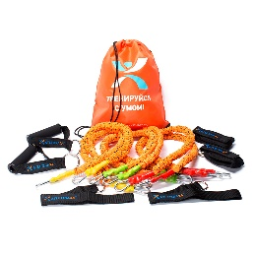 | Эспандер-кроссовер "Новичок" (6 латексных трубок в защитных рукавах, 2 ручки, 2 манжеты для ног, 2 лямки фиксатора, сумка для хранения) | 2,150р. | Много |  | 0р.
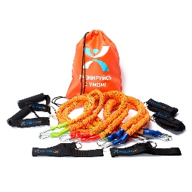 | Эспандер-кроссовер "Атлет" (6 латексных трубок в защитных рукавах, 2 ручки, 2 манжеты для ног, 2 лямки фиксатора, сумка для хранения) | 2,350р. | Много |  | 0р.
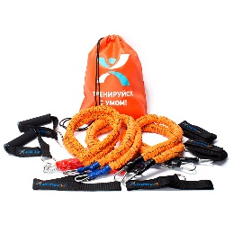 | Эспандер-кроссовер "Профи" (6 латексных трубок в защитных рукавах, 2 ручки, 2 манжеты для ног, 2 лямки фиксатора, сумка для хранения) | 2,600р. | нет в наличии |  | 0р.
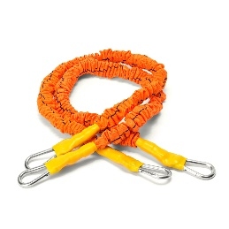 | Желтый трубчатый эспандер в рукаве (пара) | 500р. | Много |  | 0р.
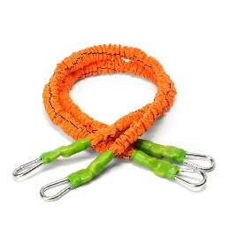 | Зеленый трубчатый эспандер в рукаве (пара) | 550р. | Много |  | 0р.
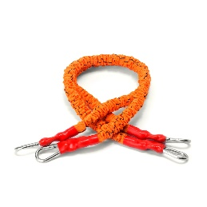 | Красный трубчатый эспандер в рукаве (пара) | 600р. | Много |  | 0р.
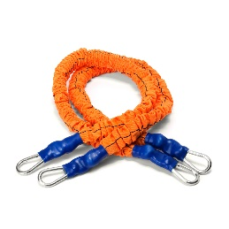 | Синий трубчатый эспандер в рукаве (пара) | 700р. | Много |  | 0р.
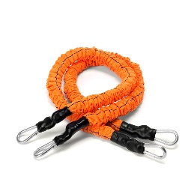 | Черный трубчатый эспандер в рукаве (пара) | 800р. | нет в наличии |  | 0р.
ТРУБАЧАТЫЕ ЭСПАНДЕРЫ |  |  |  |  | 0р.
Трубчатые эспандеры имеют длину 150 см. Трубки изготовлены из 100% латекса, благодаря этому они легко растягиваются в 2,5 раза от своей длины. Ручки эспандеров имеют мягкое покрытие, они хорошо лежат в руке. Каждый эспандер упакован в полиэтиленовый zip-lock пакетик. Используются для реабилитации и тренировки в различных видах спорта. |  |  |  |  | 0р.
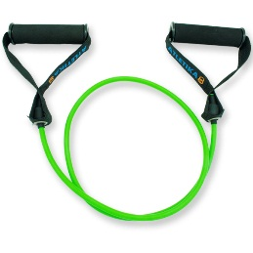 | Зеленый трубчатый эспандер (3,6 кг) | 323р. | Много |  | 0р.
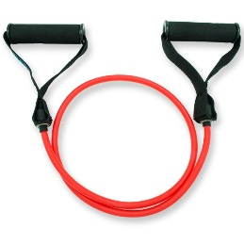 | Красный трубчатый эспандер (5,6 кг) | 361р. | Много |  | 0р.
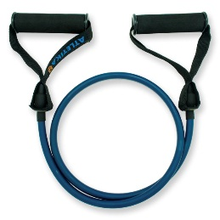 | Синий трубчатый эспандер (8,6 кг) | 407р. | Много |  | 0р.
РЕЗИНОВЫЕ ПЕТЛИ ДЛЯ ТРЕНИРОВОК |  |  |  |  | 0р.
Резиновые петли - компактный и универсальный тренажер. Имеют вид замкнутой петли из 100% латекса. Длина окружности петли 2080 мм. С резиновыми петлями существует огромное количество упражнений, их легко закрепить и использовать в любом месте. Резиновые петли широко используются в фитнесе, боевых и игровых видах спорта, для реабилитации и восстановления после травм. |  |  |  |  | 0р.
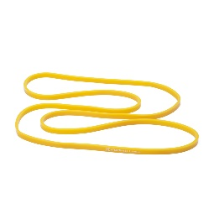 | Желтая резиновая петля (2-15 кг) | 209р. | Много |  | 0р.
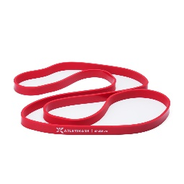 | Красная резиновая петля (5-22 кг) | 414р. | Много |  | 0р.
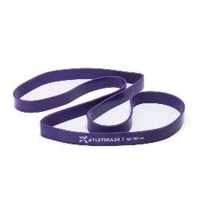 | Фиолетовая резиновая петля (12-37 кг) | 611р. | Много |  | 0р.
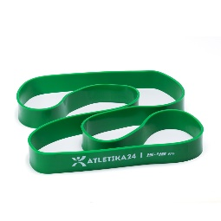 | Зеленая резиновая петля (15-48 кг) | 812р. | Много |  | 0р.
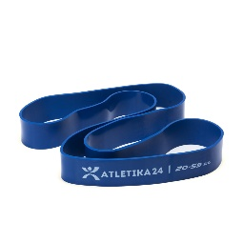 | Синяя резиновая петля (20-59 кг) | 1,103р. | Много |  | 0р.
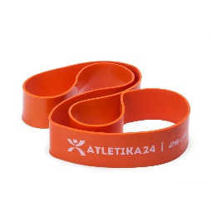 | Оранжевая резиновая петля (26-75 кг) | 1,413р. | Много |  | 0р.
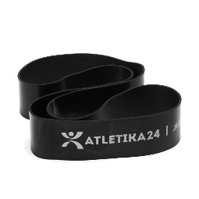 | Черная резиновая петля (33-85 кг) | 1,707р. | Много |  | 0р.
РЕЗИНОВЫЕ ПЕТЛИ В РУКАВЕ |  |  |  |  | 0р.
Защитный рукав на резиновых петлях предохраняет их от механических повреждений, продлевает срок службы и защищает пользователя от травм. |  |  |  |  | 0р.
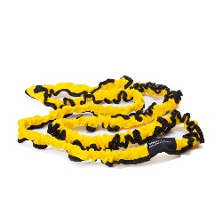 | Желтая резиновая петля в рукаве (2-15 кг) | 455р. | Много |  | 0р.
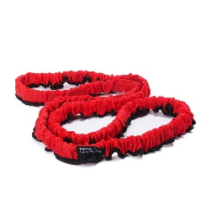 | Красная резиновая петля в рукаве (5-22 кг) | 615р. | Много |  | 0р.
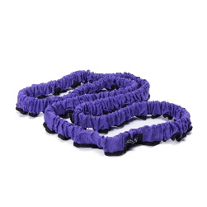 | Фиолетовая резиновая петля в рукаве (12-37 кг) | 800р. | Много |  | 0р.
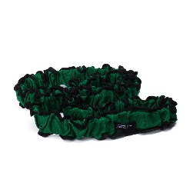 | Зеленая резиновая петля в рукаве (15-48 кг) | 1,050р. | Много |  | 0р.
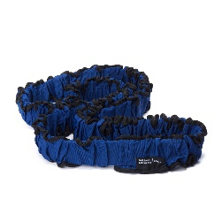 | Синяя резиновая петля в рукаве (20-59 кг) | 1,450р. | Много |  | 0р.
БОРЦОВСКИЕ ЖГУТЫ |  |  |  |  | 0р.
Борцовский жгут - это популярных тренажер для отработки ударов и бросков в таких видах единоборств, как дзюдо, самбо, вольная, греко-римская борьба, бокс, карате, кикбоксинг, тхэквандо и другие. С помощью жгута вы сможете увеличить выносливость, силу и технику. |  |  |  |  | 0р.
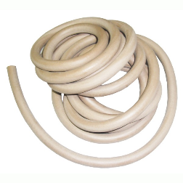 | Борцовский жгут 10 мм (3 метра) | 220р. | В наличии |  | 0р.
 | Борцовский жгут 10 мм (5 метров) | 360р. | В наличии |  | 0р.
 | Борцовский жгут 12 мм (3 метра) | 350р. | В наличии |  | 0р.
 | Борцовский жгут 12 мм (5 метров) | 600р. | В наличии |  | 0р.
 | Борцовский жгут 14 мм (3 метра) | 490р. | В наличии |  | 0р.
 | Борцовский жгут 14 мм (5 метров) | 810р. | В наличии |  | 0р.
 | Борцовский жгут 16 мм (3 метра) | 630р. | В наличии |  | 0р.
 | Борцовский жгут 16 мм (5 метров) | 1,050р. | В наличии |  | 0р.
Эластичные ленты |  |  |  |  | 0р.
Латексные ленты Atletika24 имеют длину 2,5 метра, это в два раза больше, чем стандартные ленты из обычных спортивных магазинов (1,2 м). С лентами 2,5 метра можно выполнять гораздо больше упражнений. Концы ленты можно намотать на руки для хорошей фиксации, чего нельзя сделать с короткими лентами. Латексные ленты широко используются в медицинских учреждениях для восстановления и реабилитации после травм, в художественной гимнастике, пилатесе и фитнесе. |  |  |  |  | 0р.
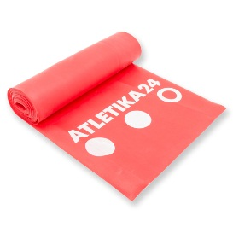 | Лента латексная красная 2,5 метра (средняя нагрузка) | 390р. | Много |  | 0р.
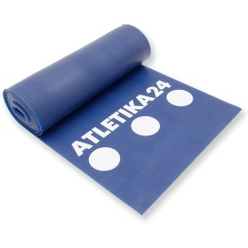 | Лента латексная синяя 2,5 метра (высокая нагрузка) | 490р. | Много |  | 0р.
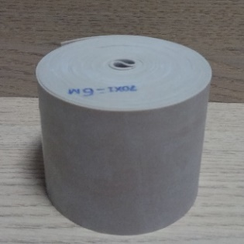 | Резиновая эластичная лента 70мм х 2м | 170р. | Много |  | 0р.
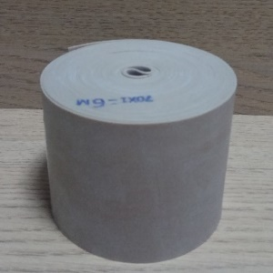 | Резиновая эластичная лента 70мм х 3м | 240р. | Много |  | 0р.
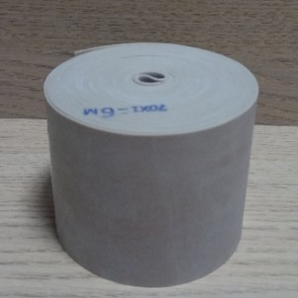 | Резиновая эластичная лента 70мм х 4м | 300р. | Много |  | 0р.
 | Резиновая эластичная лента 70мм х 5м | 380р. | нет в наличии |  | 0р.
 | Резиновая эластичная лента 70мм х 6м | 430р. | нет в наличии |  | 0р.
Расширители грифа |  |  |  |  | 0р.
Расширители грифа - популярный тренажер для развития мышц кистей и предплечий. Расширители легко крепятся на гриф штанги, гантели или турник. Поставляются в картонной упаковке. |  |  |  |  | 0р.
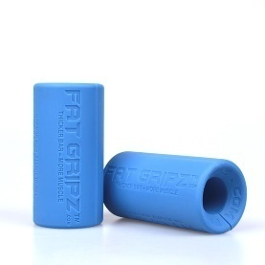 | Расширители грифа Fat Gripz Mini Размер 50*100 мм, 2 штуки в комплекте, поставляются в картонной коробке | 650р. | Много |  | 0р.
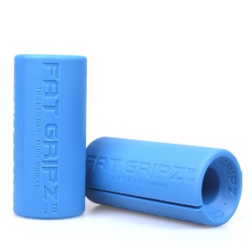 | Расширители грифа Fat Gripz Размер 55*125 мм, 2 штуки в комплекте, поставляются в картонной коробке | 950р. | Много |  | 0р.
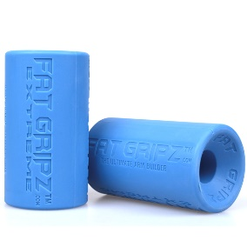 | Расширители грифа Fat Gripz Extreme Размер 70*125 мм, 2 штуки в комплекте, поставляются в картонной коробке | 1,500р. | Нет в наличии |  | 0р.
TRX петли |  |  |  |  | 0р.
TRX петли - популярный тренажер для выполнения упражнений в любом удобном месте. Стропы легко прикрепить к перекладине или ветке дерева. У нас представлены оригинальные TRX тренажеры с защитными голограммами. |  |  |  |  | 0р.
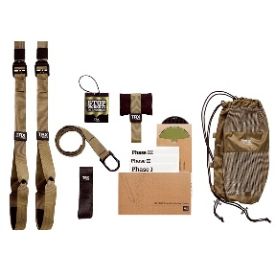 | Петли TRX Force Kit: Tactical T3 В комплект входят тренажер, 3 различных фиксатора, удобный рюкзак для переноски, табличка на дверь, 2 диска и инструкция. Весь набор поставляется в картонной коробке. | 3,300р. | Много |  | 0р.
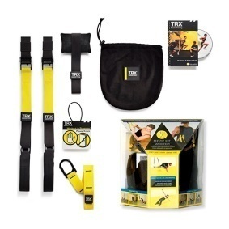 | Петли TRX Suspension Trainer В комплект входят: тренажер, дверной фиксатор, удлинитель с карабином, сумка на затяжках, инструкция, диск, табличка на дверь. | 2,200р. | Много |  | 0р.
 | Петли TRX HOME GYM P6 В комплект входят: петли TRX с мягкими ручками, удлинитель TRX, крепление на дверь, фирменный мешочек, табличка на дверь "Идет тренировка", браслет TRX, руководство TRX. | 3,300р. | нет в наличии |  | 0р.
 | Крепление для TRX (X-Mount) | 500р. | нет в наличии |  | 0р.
ГИМНАСТИЧЕСКИЕ КОЛЬЦА |  |  |  |  | 0р.
Деревянные гимнастические кольца изготавливаются в России из высококачественной влагостойкой березовой фанеры. В комплекте с кольцами идут две стропы шириной 25 или 35 мм. Все кольца хорошо отшлифованы. |  |  |  |  | 0р.
 | Кольца гимнастические 30 мм | 1,450р. | Много |  | 0р.
 | Кольца гимнастические 32 мм | 1,500р. | Много |  | 0р.
 | Кольца гимнастические детские 25 мм | 750р. | Много |  | 0р.
 | Кольца гимнастические тренировочные 30 мм | 2,700р. | Много |  | 0р.
ДРУГИЕ ТРЕНАЖЕРЫ |  |  |  |  | 0р.
 | Грудной эспандер | 570р. | Много |  | 0р.
Новинка | Набор эспандеров Mini Bands 25*5 см (5 штук: зеленая, голубая, розовая, фиолетовая, оранжевая + мешочек для хранения) | 630р. | нет в наличии |  | 0р.
Новинка | Зеленая петля Mini Bands Atletika24 (4 кг) | 80р. | Много |  | 0р.
Новинка | Голубая петля Mini Bands Atletika24 (8 кг) | 95р. | Много |  | 0р.
Новинка | Розовая петля Mini Bands Atletika24 (12 кг) | 121р. | Много |  | 0р.
Новинка | Фиолетовая петля Mini Bands Atletika24 (14 кг) | 155р. | Много |  | 0р.
Новинка | Оранжевая петля Mini Bands Atletika24 (17 кг) | 188р. | Много |  | 0р.
 | Набор эспандеров Mini Bands PRO 30*7,5 см (5 штук: зеленая, голубая, розовая, фиолетовая, оранжевая + мешочек для хранения) | 918р. | Много |  | 0р.
 | Зеленая петля Mini Bands PRO (6 кг) 30*7,5 см | 108р. | Много |  | 0р.
 | Голубая петля Mini Bands PRO (13 кг) 30*7,5 см | 142р. | Много |  | 0р.
 | Розовая петля Mini Bands PRO (18 кг) 30*7,5 см | 184р. | Много |  | 0р.
 | Фиолетовая петля Mini Bands PRO (21 кг) 30*7,5 см | 236р. | Много |  | 0р.
 | Оранжевая петля Mini Bands PRO (26 кг) 30*7,5 см | 284р. | Много |  | 0р.
ОБОРУДОВАНИЕ LIVEUP |  |  |  |  | 0р.
Компания LIVEUP - крупный разработчик и производитель оборудования и аксессуаров для занятий спортом. В её ассортименте более 9000 наименований оборудования и приспособлений с различными функциями и спецификациями. Мы предлагаем разнообразные спортивные товары под маркой LIVEUP в популярных категориях.
 | Фитбол 55 см LiveUp с насосом голубой | 450р. | Много |  | 0р.
 | Фитбол 65 см LiveUp с насосом оранжевый | 530р. | Много |  | 0р.
 | Фитбол 75 см LiveUp с насосом серый | 590р. | Много |  | 0р.
 | Фитбол арахис LiveUp 90*45 см голубой | 860р. | Много |  | 0р.
 | Фитбол арахис LiveUp 100*50 см красный | 890р. | Много |  | 0р.
 | Фитбол массажный LiveUp 65 см серый | 660р. | Много |  | 0р.
 | Мяч-попрыгун LiveUp 45 см оранжевый с ручкой | 360р. | Много |  | 0р.
 | Балансировочная платформа Bosu LiveUp 58 см с насосом | 5,260р. | Много |  | 0р.
 | Массажер роликовый LiveUp 45 см (4 ролика) | 345р. | Много |  | 0р.
 | Массажер роликовый LiveUp 53 см (5 роликов) | 520р. | Много |  | 0р.
 | Набор массажных мячей LiveUp, 2 шт | 170р. | Много |  | 0р.
 | Мячик массажный овальный LiveUp 15,5*5,5 см | 170р. | нет в наличии |  | 0р.
 | Мячи-эспандеры LiveUp, 3 шт | 330р. | Много |  | 0р.
 | Массажный ролик LiveUp Hot&Cold | 250р. | Заканчивается |  | 0р.
 | Набор эспандеров с карабинами LiveUp, 3 жгута | 800р. | Много |  | 0р.
 | Скакалка скоростная LiveUp металлическая | 200р. | Много |  | 0р.
 | Скакалка ПВХ LiveUp со счетчиком | 490р. | Много |  | 0р.
 | Регулируемый кистевой эспандер LiveUp | 280р. | Много |  | 0р.
 | Powerball со счетчиком LiveUp | 890р. | Много |  | 0р.
 | Тренажер Thigh Master (Бабочка) LiveUp | 330р. | Много |  | 0р.
 | Хула-хуп разборный цветной LiveUp | 410р. | Много |  | 0р.
 | Балансировочная массажная подушка LiveUp оранжевая | 500р. | поступление в конце мая |  | 0р.
 | Балансировочный диск деревянный LiveUp | 850р. | Много |  | 0р.
 | Педальный тренажер LiveUp | 1,230р. | Много |  | 0р.
 | Тренажер для пресса Live Up | 1,330р. | Много |  | 0р.
 | Ролик для пресса 18 см LiveUp двойной синий | 375р. | Много |  | 0р.
 | Ролик для пресса 19 см LiveUp желтый | 620р. | Много |  | 0р.
 | Турник в дверной проем LiveUp | 1,900р. | Много |  | 0р.
 | Упоры для отжиманий поворотные LiveUp | 520р. | Много |  | 0р.
 | Упоры для отжиманий хромированные LiveUp | 569р. | Много |  | 0р.
 | Набор эспандеров для отработки ударов (крепление к поясу) | 2,130р. | Много |  | 0р.
 | Набор эспандеров для отработки ударов (крепление к стене) | 2,970р. | Много |  | 0р.
 | Набор латеральных эспандеров для ног LiveUp | 930р. | Много |  | 0р.
 | Коврик для фитнеса LiveUp NBR голубой | 640р. | Много |  | 0р.
 | Коврик для фитнеса LiveUp NBR розовый | 640р. | Много |  | 0р.
 | Коврик для фитнеса LiveUp NBR зеленый | 640р. | Много |  | 0р.

